关系图
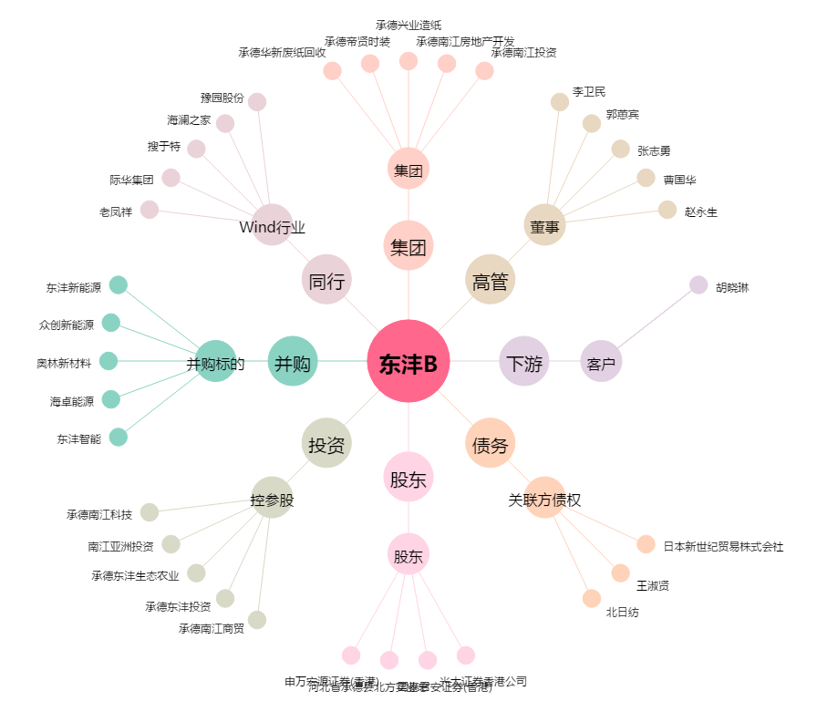
东沣B[200160.SZ] - 关系概览图

